상품제안서
모던오피스 하드 원목 데스크탑 독서대(중) | 상품코드: F26417

 |  |  |  |  |  |  | 02-412-0044 | www.easy1.co.kr
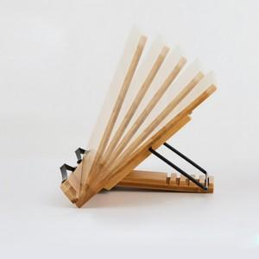

【상세/제작정보】 | 기본수량 미만 인쇄시 비용 추가

【인쇄/포장옵션】 | 레이저 / 포장불가능

【공급단가】 | 수량 | 60~ | 100~ | 500~ | 1,000~ | 2,000~
*VAT별도 | 단가 | 17,250원 | 16,970원 | 16,560원 | 16,140원 | 15,870원

【상품 URL】 | http://www.easy1.co.kr/src/goods_detail.php?gdno=26417

